Додаток №2_Форма тех.відповідн
Додаток №2 до Запиту_№3162NM
ФОРМА ТЕХНІЧНОЇ ВІДПОВІДНОСТІ

(Назва Учасника), надає свою пропозицію щодо участі в тендері на закупівлю засобів маркування та огородження територій, потенційно забруднених вибухонебезпечними предметами.
Відомості про підприємство |  |  | Повне найменування учасника – суб’єкта господарювання
 |  |  | Ідентифікаційний код за ЄДРПОУ або реєстраційний номер облікової картки платника податків
 |  |  | Реквізити (адреса - юридична та фактична, телефон, факс, телефон для контактів, e-mail, розрахунковий рахунок)
Відомості про особу (осіб), які уповноважені представляти інтереси Учасника |  |  | (Прізвище, ім’я, по батькові, посада, контактний телефон).
Запропонований Учасником товар (у разі подання еквіваленту) повинен повністю відповідати або перевищувати всі технічні, якісні та функціональні характеристики, зазначені у даному технічному завданні.
№ п/п | Назва | Технічні та якісні характеристики
 |  | Запит |  | ПРОПОЗИЦІЯ УЧАСНИКА (учасник зобов’язаний заповнити всі передбачені поля)
ЛОТ №1 «ПОПЕРЕДЖУВАЛЬНІ ЗНАКИ»
1 | 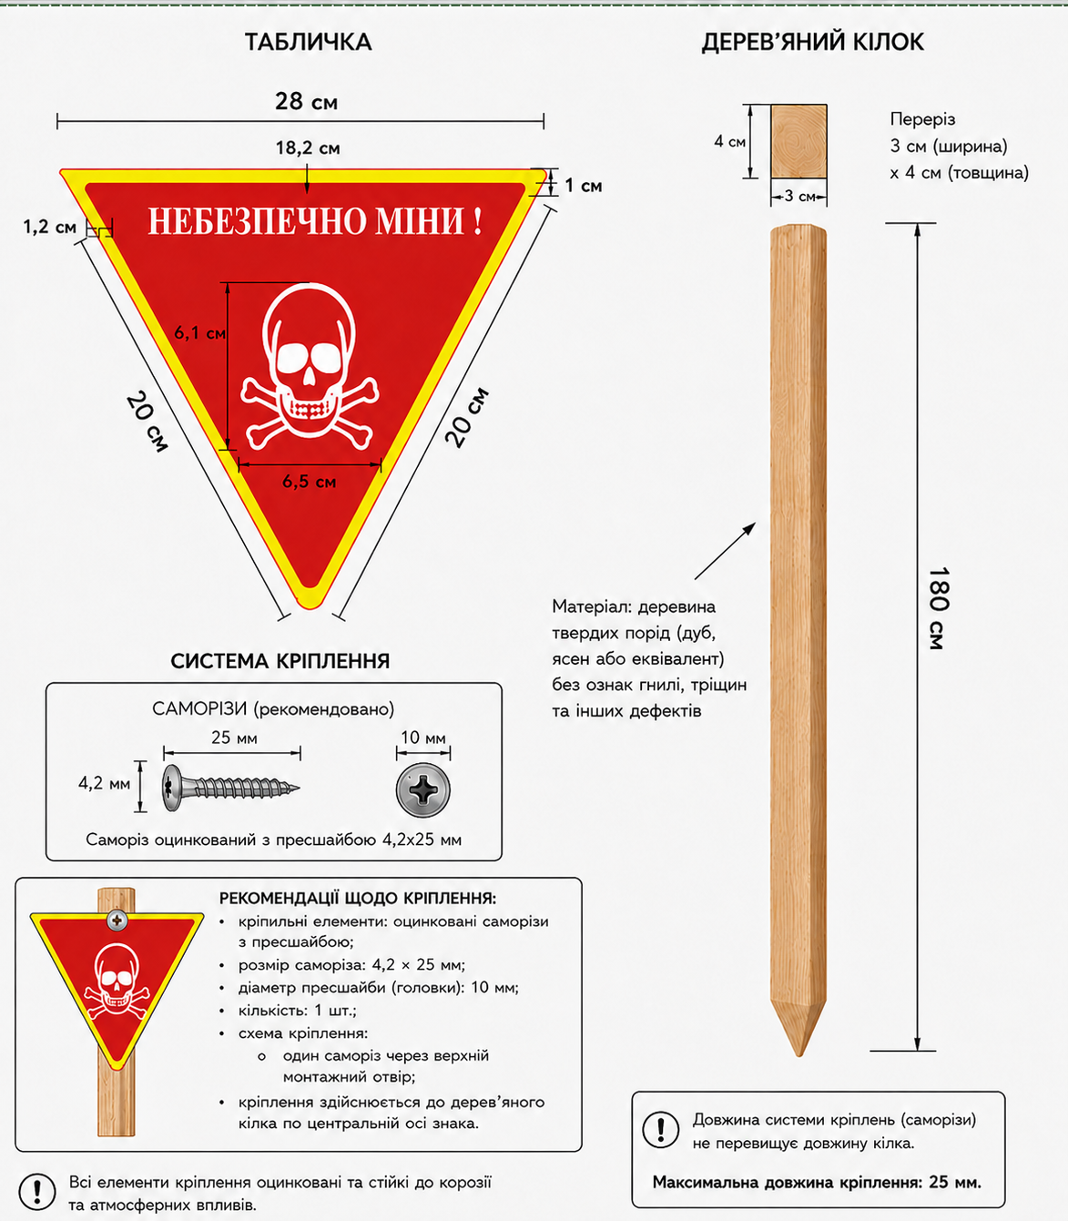 Комплект попереджувального знака «Небезпечно міни» (трикутний) | Загальний опис | Попереджувальний знак призначений для маркування територій, потенційно забруднених вибухонебезпечними предметами, для використання на відкритій місцевості.
 |  | Форма знака | Рівнобедрений трикутник Орієнтація: основа горизонтальна та розташована вгорі; вершина спрямована донизу (перевернутий трикутник). | Підтвердити
 |  | Розміри | довжина основи – 280 мм; довжина бічних сторін – 200 мм. Допустимі відхилення розмірів: ±3 мм. | Вказати фактичний розмір
 |  | Матеріали та конструкція
 |  | Матеріал основи | Алюмінієва композитна панель (ACP) | Вказати матеріал, що пропонується
 |  | Товщина панелі | не менше 3 мм; | Вказати фактичну товщину
 |  | Товщина алюмінієвих шарів | 0,4–0,5 мм; | Вказати фактичну товщину
 |  | Колір лицьової сторони | червоний RAL 3020, матовий | Вказати фактичну характеристику/значення
 |  |  | колір забезпечується заводським покриттям композитної панелі. | Підтвердити
 |  |  | обов'язкова наявність UV-захисту; | Підтвердити
 |  |  | термін експлуатації покриття – не менше 3 років. | Зазначити термін експлуатації покриття
 |  | Колір зворотної сторони | колір – білий RAL 9010; | Підтвердити
 |  |  | покриття – заводське полімерне покриття або еквівалент; | Зазначити покриття
 |  |  | обов'язкова наявність UV-захисту; | Підтвердити
 |  |  | термін експлуатації покриття – не менше 3 років. | Зазначити термін експлуатації покриття
 |  | Внутрішнє обрамлення
 |  | Тип: | Світлоповертальна самоклеюча плівка інженерного класу RA1 або еквівалент для зовнішнього застосування. | Вказати тип плівки, що пропонується
 |  | Колір обрамлення: | жовтий | Вказати фактичний колір
 |  | Ширина смуги: | 10 мм ( ±2 мм) | Вказати фактичний розмір
 |  | Структура плівки: | Світлоповертальна структура інженерного класу (сотова або мікропризматична). | Вказати фактичну характеристику/значення/структуру плівки
 |  | Розташування: | по внутрішньому периметру знака паралельно його краям; | Підтвердити
 |  | Графічні елементи
 |  | Напис: | «НЕБЕЗПЕЧНО МІНИ!» | Підтвердити
 |  | Розташування: | Верхня частина знака, по центру, в один рядок. | Підтвердити
 |  | Розміри напису (ВхД): | 12х182 мм (±2 мм) | Вказати фактичний розмір
 |  |  | міжлітерні інтервали (±1 мм); відхилення від центральної осі знака по горизонталі та вертикалі (не більше ±2 мм).
 |  | Шрифт: | Bahnschrift Bold (DIN 1451) або еквівалентний шрифт без засічок (sans-serif); накреслення: жирне (Bold); усі великі літери. Шрифт повинен забезпечувати чітку читабельність з відстані та бути придатним для використання на попереджувальних знаках зовнішнього застосування. | Зазначити шрифт, що пропонує Учасник
 |  | Колір: | білий (RAL 9010); | Підтвердити
 |  | Піктограма: | Зображення людського черепа з перехрещеними кістками.
 |  | Розташування: | центральна частина знака нижче напису;
 |  | Розміри (ВхД): | 61х65 мм (±2 мм) | Вказати фактичний розмір
 |  | Колір: | білий (RAL 9010); | Підтвердити
 |  | Спосіб нанесення графічних елементів: | UV-друк або еквівалентна технологія, що забезпечує придатність знака для зовнішнього використання, стійкість до ультрафіолетового випромінювання, атмосферних опадів, вологи, перепадів температур, механічного стирання та збереження чіткості зображення протягомне менше 3 років. | Вказати спосіб нанесення
 |  | Захисна ламінація
 |  | Тип | Прозора полімерна ламінувальна плівка для зовнішнього застосування (UV-захисна) або еквівалент. | Вказати фактичну характеристику/значення
 |  | Поверхня | Матова або напівматова. | Вказати фактичну характеристику/значення
 |  | Товщина | Не менше 50 мкм. | Вказати фактичну товщину
 |  | Спосіб нанесення | Суцільне ламінування поверх друкованих графічних елементів після завершення UV-друку або еквівалентної технології нанесення. | Вказати фактичну характеристику/значення
 |  | Захисні властивості | Ламінація повинна повністю покривати друковані графічні елементи та забезпечувати їх захист від механічного стирання, подряпин, вологи та ультрафіолетового випромінювання. | Підтвердити
 |  | Сумісність | Ламінувальна плівка повинна бути сумісною з матеріалом основи та технологією нанесення графічних елементів. | Підтвердити
 |  | Якість покриття | Не допускається відшарування, утворення бульбашок, зморшок, тріщин або помутніння ламінувальної плівки. | Підтвердити
 |  | Вплив на графіку | Ламінація не повинна погіршувати читабельність написів, контрастність графічних елементів та світлоповертальні властивості внутрішнього обрамлення. | Підтвердити
 |  | Строк експлуатації | Не менше 3 років без суттєвої втрати прозорості та захисних властивостей. | Вказати строк експлуатації
 |  | Монтажні отвори
 |  | Кількість | 1 шт | Підтвердити
 |  | Розташування | По центральній вертикальній осі знака у верхній частині. | Підтвердити
 |  | Положення | Центр отвору повинен проходити через світлоповертальну смугу внутрішнього обрамлення та бути розташований симетрично відносно центральної вертикальної осі знака. | Підтвердити
 |  | Діаметр | 5 мм (±0,5 мм). | Вказати фактичний діаметр
 |  | Призначення | Для встановлення саморіза, передбаченого системою кріплення.
 |  | Дерев'яний кілок
 |  | Матеріал | Деревина твердих порід (дуб, ясен або еквівалент) | Вказати матеріал, що пропонується
 |  | Довжина | 1800 мм (±10 мм). | Вказати фактичний розмір, що пропонується
 |  | Переріз | 30 × 40 мм (±2 мм). | Вказати фактичний розмір, що пропонується
 |  | Захисне покриття | Просочення антисептичним та вологостійким захисно-декоративним складом (лазур, імпрегнат або еквівалент), що забезпечує захист від вологи, ультрафіолетового випромінювання, грибків, плісняви та комах-шкідників. | Підтвердити
 |  | Форма | Нижній кінець загострений. | Підтвердити
 |  | Строк захисної дії покриття | Не менше 3 років. | Вказати строк захисної дії покриття
 |  | Система кріплення
 |  | Кріпильний елемент | Оцинкований саморіз із пресшайбою. | Вказати фактичну характеристику/значення
 |  | Розмір саморіза | 4,2 × 25 мм. | Вказати фактичні розміри
 |  | Діаметр пресшайби | 10 мм. | Вказати фактичні розміри
 |  | Кількість | Не менше 1 шт. | Зазначити кількість
 |  | Схема кріплення | Один саморіз через монтажний отвір у верхній частині знака до дерев'яного кілка по центральній вертикальній осі. | Підтвердити
 |  | Максимальна довжина саморіза | Не більше 25 мм. | Вказати фактичну довжину саморіза
 |  | Вимоги до монтажу | Не допускається наскрізне проходження саморіза через кілок та виступання його наконечника з протилежного боку. | Підтвердити
 |  | Надійність кріплення | Кріплення повинно забезпечувати надійну фіксацію знака без деформації композитної панелі. | Підтвердити
 |  | Положення знака | Конструкція кріплення повинна забезпечувати вільне вертикальне положення знака під дією власної ваги без втрати стійкості та пошкодження вузла кріплення. | Підтвердити
 |  | Комплектація: | знак – 1 шт.; дерев'яний кілок – 1 шт.; комплект кріплення (оцинкований саморіз з пресшайбою) – не менше 1 шт.
2 | 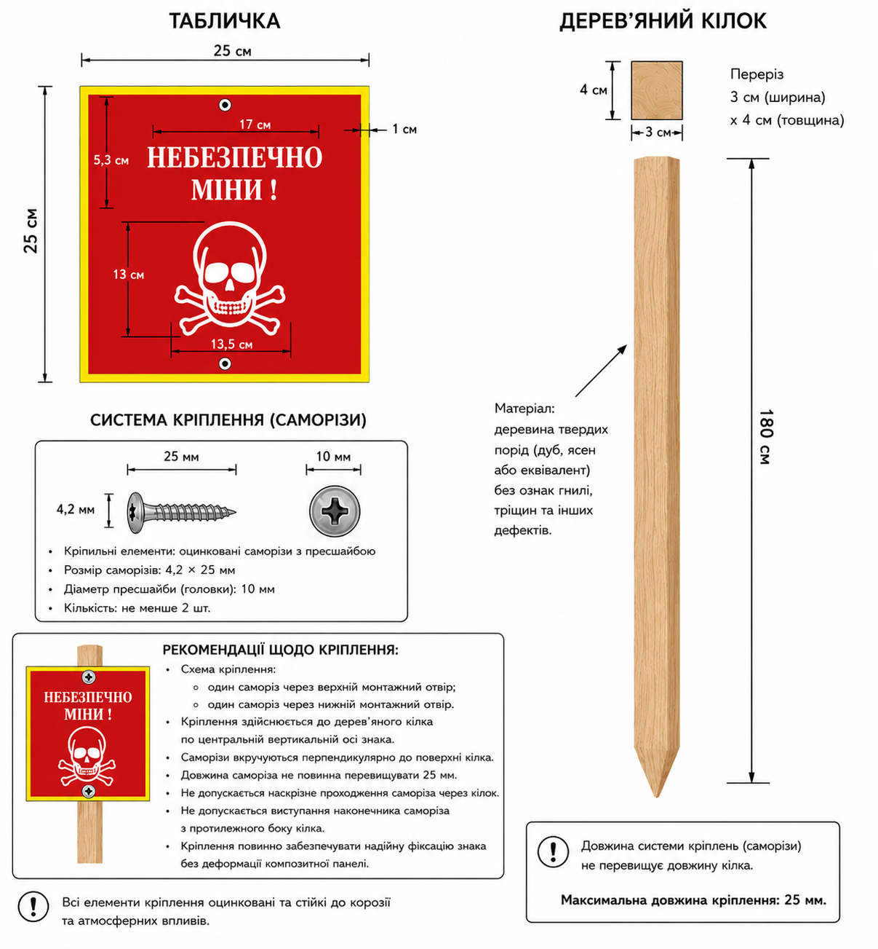 Комплект попереджувального знака «Небезпечно міни» (квадратний) | Загальний опис | Попереджувальний знак призначений для маркування територій, потенційно забруднених вибухонебезпечними предметами, для використання на відкритій місцевості.
 |  | Форма знака | Квадрат Орієнтація: сторони знака розташовані горизонтально та вертикально відносно поверхні землі. | Підтвердити
 |  | Розміри (ШхВ): | 250х250 мм. Допустимі відхилення розмірів: ±3 мм. | Вказати фактичний розмір
 |  | Матеріали та конструкція
 |  | Матеріал основи | Алюмінієва композитна панель (ACP) | Вказати матеріал, що пропонується
 |  | Товщина панелі | не менше 3 мм; | Вказати фактичну товщину
 |  | Товщина алюмінієвих шарів | 0,4–0,5 мм; | Вказати фактичну товщину
 |  | Колір лицьової сторони | червоний RAL 3020, матовий | Вказати фактичну характеристику/значення
 |  |  | колір забезпечується заводським покриттям композитної панелі. | Підтвердити
 |  |  | обов'язкова наявність UV-захисту; | Підтвердити
 |  |  | термін експлуатації покриття – не менше 3 років. | Зазначити термін експлуатації покриття
 |  | Колір зворотної сторони | колір – білий RAL 9010; | Підтвердити
 |  |  | покриття – заводське полімерне покриття або еквівалент; | Зазначити покриття
 |  |  | обов'язкова наявність UV-захисту; | Підтвердити
 |  |  | термін експлуатації покриття – не менше 3 років. | Зазначити термін експлуатації покриття
 |  | Внутрішнє обрамлення
 |  | Тип: | Світлоповертальна самоклеюча плівка інженерного класу RA1 або еквівалент для зовнішнього застосування. | Вказати тип плівки, що пропонується
 |  | Колір обрамлення: | жовтий | Вказати фактичний колір
 |  | Ширина смуги: | 10 мм ( ±2 мм) | Вказати фактичний розмір
 |  | Структура плівки: | Світлоповертальна структура інженерного класу (сотова або мікропризматична). | Вказати фактичну характеристику/значення/структуру плівки
 |  | Розташування: | по внутрішньому периметру знака паралельно його краям; | Підтвердити
 |  | Графічні елементи
 |  | Напис: | «НЕБЕЗПЕЧНО МІНИ!» | Підтвердити
 |  | Розташування: | Верхня частина знака, по центру, в два рядки | Підтвердити
 |  | Розміри напису (ВхД): | 53х170 мм (±2 мм) | Вказати фактичний розмір
 |  |  | міжлітерні інтервали (±1 мм); відхилення від центральної осі знака по горизонталі та вертикалі (не більше ±2 мм).
 |  | Шрифт: | Bahnschrift Bold (DIN 1451) або еквівалентний шрифт без засічок (sans-serif); накреслення: жирне (Bold); усі великі літери. | Зазначити шрифт, що пропонує Учасник
 |  | Колір: | білий (RAL 9010); | Підтвердити
 |  | Шрифт повинен забезпечувати чітку читабельність з відстані та бути придатним для використання на попереджувальних знаках зовнішнього застосування.
 |  | Піктограма: | Зображення людського черепа з перехрещеними кістками.
 |  | Розташування: | центральна частина знака нижче напису;
 |  | Розміри (ВхШ): | 130х135 мм (±2 мм) | Вказати фактичний розмір
 |  | Колір: | білий (RAL 9010); | Підтвердити
 |  | Спосіб нанесення графічних елементів: | UV-друк або еквівалентна технологія, що забезпечує придатність знака для зовнішнього використання, стійкість до ультрафіолетового випромінювання, атмосферних опадів, вологи, перепадів температур, механічного стирання та збереження чіткості зображення протягомне менше 3 років. | Вказати спосіб нанесення
 |  | Захисна ламінація
 |  | Тип | Прозора полімерна ламінувальна плівка для зовнішнього застосування (UV-захисна) або еквівалент. | Вказати фактичну характеристику/значення
 |  | Поверхня | Матова або напівматова. | Вказати фактичну характеристику/значення
 |  | Товщина | Не менше 50 мкм. | Вказати фактичну товщину
 |  | Спосіб нанесення | Суцільне ламінування поверх друкованих графічних елементів після завершення UV-друку або еквівалентної технології нанесення. | Вказати фактичну характеристику/значення
 |  | Захисні властивості | Ламінація повинна повністю покривати друковані графічні елементи та забезпечувати їх захист від механічного стирання, подряпин, вологи та ультрафіолетового випромінювання. | Підтвердити
 |  | Сумісність | Ламінувальна плівка повинна бути сумісною з матеріалом основи та технологією нанесення графічних елементів. | Підтвердити
 |  | Якість покриття | Не допускається відшарування, утворення бульбашок, зморшок, тріщин або помутніння ламінувальної плівки. | Підтвердити
 |  | Вплив на графіку | Ламінація не повинна погіршувати читабельність написів, контрастність графічних елементів та світлоповертальні властивості внутрішнього обрамлення. | Підтвердити
 |  | Строк експлуатації | Не менше 3 років без суттєвої втрати прозорості та захисних властивостей. | Вказати строк експлуатації
 |  | Монтажні отвори
 |  | Кількість | 2 шт | Підтвердити
 |  | Розташування | По центральній вертикальній осі знака. | Підтвердити
 |  | Положення | верхній отвір – у верхній частині знака під світлоповертаючою смугою; нижній отвір – у нижній частині знака над світлоповертаючою смугою; отвори повинні бути розташовані за межами світлоповертаючого обрамлення та графічних елементів; | Підтвердити
 |  | Діаметр | 5 мм (±0,5 мм). | Вказати фактичний діаметр
 |  | Призначення | Для встановлення саморізів, передбаченого системою кріплення.
 |  | Дерев'яний кілок
 |  | Матеріал | Деревина твердих порід (дуб, ясен або еквівалент) | Вказати матеріал, що пропонується
 |  | Довжина | 1800 мм (±10 мм). | Вказати фактичний розмір, що пропонується
 |  | Переріз | 30 × 40 мм (±2 мм). | Вказати фактичний розмір, що пропонується
 |  | Захисне покриття | Просочення антисептичним та вологостійким захисно-декоративним складом (лазур, імпрегнат або еквівалент), що забезпечує захист від вологи, ультрафіолетового випромінювання, грибків, плісняви та комах-шкідників. | Підтвердити
 |  | Форма | Нижній кінець загострений. | Підтвердити
 |  | Строк захисної дії покриття | Не менше 3 років. | Вказати строк захисної дії покриття
 |  | Система кріплення
 |  | Кріпильний елемент | Оцинкований саморіз із пресшайбою. | Вказати фактичну характеристику/значення
 |  | Розмір саморіза | 4,2 × 25 мм. | Вказати фактичні розміри
 |  | Діаметр пресшайби | 10 мм. | Вказати фактичні розміри
 |  | Кількість | Не менше 2 шт. | Зазначити кількість
 |  | Схема кріплення | один саморіз через верхній монтажний отвір; один саморіз через нижній монтажний отвір; | Підтвердити
 |  | Максимальна довжина саморіза | Не більше 25 мм. | Вказати фактичну довжину саморіза
 |  | Вимоги до монтажу | Не допускається наскрізне проходження саморіза через кілок та виступання його наконечника з протилежного боку. | Підтвердити
 |  | Надійність кріплення | Кріплення повинно забезпечувати надійну фіксацію знака без деформації композитної панелі. | Підтвердити
 |  | Положення знака | Конструкція кріплення повинна забезпечувати вільне вертикальне положення знака під дією власної ваги без втрати стійкості та пошкодження вузла кріплення. | Підтвердити
 |  | Комплектація: | знак – 1 шт.; дерев'яний кілок – 1 шт.; комплект кріплення (оцинкований саморіз з пресшайбою) – не менше 2 шт.
ЛОТ №2 «ЗАСОБИ ОГОРОДЖЕННЯ НЕБЕЗПЕЧНИХ ТЕРИТОРІЙ»:
1 | Стрічка сигнальна для огородження небезпечних територій | Призначення: | сигнальна стрічка, призначена для огородження небезпечних зон, позначення меж територій проведення робіт та забезпечення візуального попередження
 |  | Матеріал: | Полімерний матеріал (поліетилен або аналог), що забезпечує необхідні міцнісні та експлуатаційні характеристики | Вказати тип матеріалу
 |  | Колір: | біло-червоний (смугастий), з властивостями високої видимості та яскравості | Вказати колір
 |  | Розмір (Ш): | 50 мм | Вказати фактичний розмір (ш)
 |  | Тип фасування: | в рулонах | Вказати тип фасування
 |  | Вимоги до якості та експлуатаційних характеристик: | вологостійкість, УФ-стабільність, довговічність (від 2-х років), стійкість до погодних умов, стирання та інших зовнішніх чинників. | Підтвердити
2 | 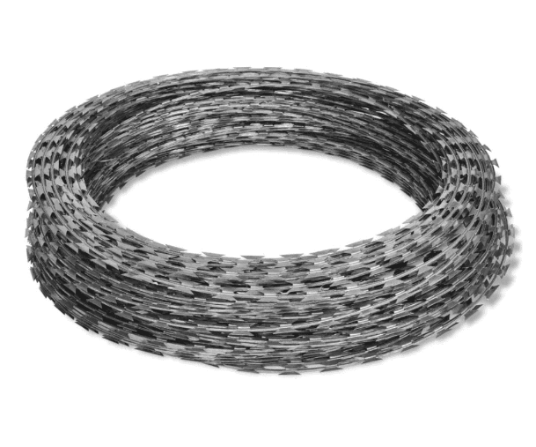 Спіральний бар'єр безпеки «СББ 1100-7-2,8» (типу «Єгоза») або еквівалент | Тип виробу: | спіральний колючий бар'єр безпеки | Вказати фактичну характеристику/значення
 |  | Призначення | Для облаштування інженерних загороджень, захисту територій, обмеження доступу та маркування небезпечних зон
 |  | Тип дроту: | колючий дріт типу «Єгоза» | Вказати тип
 |  | Параметри: | 1100/7/101 | Вказати фактичні параметри
 |  | Діаметр спіралі: | 1100 мм | Вказати фактичний діаметр
 |  | Кількість витків: | 101 | Вказати фактичну кількість витків
 |  | Кількість скоб на виток: | 7 | Вказати фактичну характеристику/значення
 |  | Довжина бухти: | 20-25 пог.м. | Вказати фактичну довжину бухти
 |  | Матеріал основного дроту: | оцинкована сталь, діаметр: 2,8 мм | Вказати фактичну характеристику/значення
 |  | Колюча стрічка: | оцинкована сталь, діаметр: 0,5 мм | Вказати фактичну характеристику/значення
 |  | Покриття: | цинкове (антикорозійне) | Вказати покриття
 |  | Тип фасування: | у вигляді бухт (рулонів) заводського виготовлення | Вказати тип фасування
 |  | Вимоги до якості та експлуатаційних характеристик: | Стійкість до корозії Стійкість до атмосферних впливів (дощ, сніг, ультрафіолет, перепади температур) Механічна міцність та жорсткість конструкції Довговічність при експлуатації на відкритому повітрі Стійкість до деформації та розриву | Підтвердити
3 | 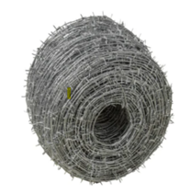 Дріт колючий оцинкований для огородження територій | Тип виробу: | колючий дріт двохосновний | Вказати фактичну характеристику/значення
 |  | Матеріал: | низьковуглецева сталь | Вказати матеріал, що пропонується
 |  | Покриття: | цинкове (антикорозійне) | Вказати покриття
 |  | Діаметр основного дроту: | не менше 2,5–2,8 мм | Вказати фактичний діаметр
 |  | Довжина бухти: | не менше 360 погонних метрів | Вказати фактичну довжину бухти
 |  | Вимоги до якості та експлуатаційних характеристик: | Стійкість до корозії Стійкість до атмосферних впливів (дощ, сніг, перепади температур, ультрафіолет) Механічна міцність і надійність Стійкість до розриву та деформації Довговічність при використанні на відкритому повітрі | Підтвердити
**Закупівля здійснюється окремими лотами.
Учасники повинні подавати технічну пропозицію, підписану уповноваженою особою та скріплену печаткою (за наявності). Додатково технічна пропозиція має бути надіслана в електронному форматі (Excel).
 | Керівник організації/ФОП:____________________________ ( ____________________)
 | МП підпис ПІБ

